Karte
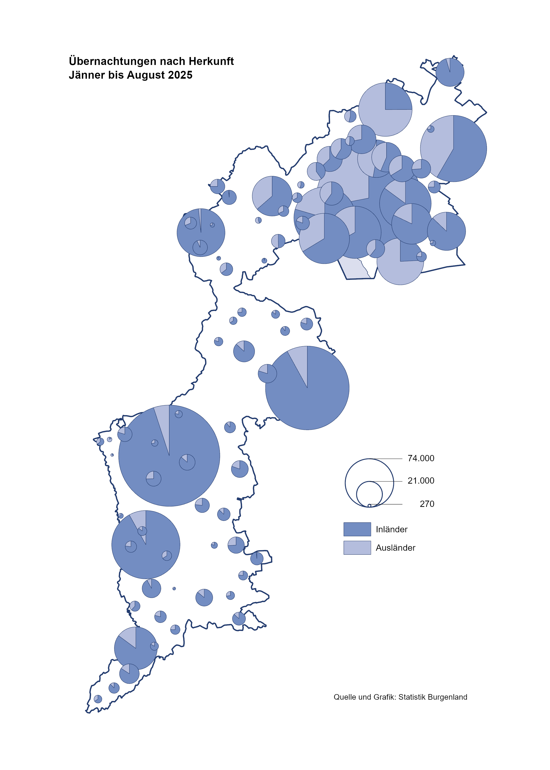

Bgld
Ankünfte nach Unterkunftsart |  |  |  |  |  |  |  | Übernachtungen nach Unterkunftsart
#REF! |  |  |  |  |  |  |  | #REF!

Unterkunftsart | Ankünfte |  |  |  |  |  |  | Unterkunftsart | Übernachtungen
 | Inländer |  | Ausländer |  | insgesamt |  |  |  | Inländer |  | Ausländer |  | insgesamt
 | #REF! | #REF! | #REF! | #REF! | #REF! | #REF! | % |  | #REF! | #REF! | #REF! | #REF! | #REF! | #REF! | %

Burgenland | 133,905 | 141,831 | 43,658 | 43,523 | 177,563 | 185,354 | 4.4% | Burgenland | 364,262 | 386,360 | 140,186 | 141,717 | 504,448 | 528,077 | 4.7%
Gewerbl. Beherbergungsbetrieb | 88,053 | 90,684 | 25,951 | 25,220 | 114,004 | 115,904 | 1.7% | Gewerbl. Beherbergungsbetrieb | 200,563 | 208,436 | 70,558 | 69,684 | 271,121 | 278,120 | 2.6%
5/4-Stern | 50,713 | 52,887 | 13,161 | 13,519 | 63,874 | 66,406 | 4.0% | 5/4-Stern | 121,918 | 128,758 | 40,342 | 41,152 | 162,260 | 169,910 | 4.7%
3-Stern | 30,494 | 31,150 | 7,927 | 6,594 | 38,421 | 37,744 | -1.8% | 3-Stern | 64,789 | 66,725 | 21,325 | 18,747 | 86,114 | 85,472 | -0.7%
2/1-Stern | 6,846 | 6,647 | 4,863 | 5,107 | 11,709 | 11,754 | 0.4% | 2/1-Stern | 13,856 | 12,953 | 8,891 | 9,785 | 22,747 | 22,738 | 0.0%
Privatquartier nicht auf Bauernhof | 5,558 | 5,772 | 1,432 | 1,540 | 6,990 | 7,312 | 4.6% | Privatquartier nicht auf Bauernhof | 13,816 | 13,983 | 5,931 | 5,989 | 19,747 | 19,972 | 1.1%
Privatquartier auf Bauernhof | 2,350 | 2,298 | 620 | 572 | 2,970 | 2,870 | -3.4% | Privatquartier auf Bauernhof | 6,569 | 6,366 | 3,074 | 2,492 | 9,643 | 8,858 | -8.1%
Campingplatz | 23,662 | 27,364 | 9,228 | 9,975 | 32,890 | 37,339 | 13.5% | Campingplatz | 73,762 | 88,236 | 28,155 | 33,264 | 101,917 | 121,500 | 19.2%
Kurheim der Sozialvers.träger | 574 | 359 | 1 | 0 | 575 | 359 | -37.6% | Kurheim der Sozialvers.träger | 11,729 | 8,140 | 29 | 0 | 11,758 | 8,140 | -30.8%
Private und öffentliche Kurheime | 1,363 | 1,319 | 29 | 48 | 1,392 | 1,367 | -1.8% | Private und öffentliche Kurheime | 23,105 | 21,578 | 302 | 287 | 23,407 | 21,865 | -6.6%
Jugendherberge | 514 | 852 | 317 | 72 | 831 | 924 | 11.2% | Jugendherberge | 2,002 | 3,873 | 1,559 | 1,273 | 3,561 | 5,146 | 44.5%
Ferienwohnung, Ferienhaus | 10,027 | 11,243 | 5,393 | 5,320 | 15,420 | 16,563 | 7.4% | Ferienwohnung, Ferienhaus | 29,005 | 31,467 | 26,623 | 25,465 | 55,628 | 56,932 | 2.3%
Sonstige Unterkunft | 1,804 | 1,940 | 687 | 776 | 2,491 | 2,716 | 9.0% | Sonstige Unterkunft | 3,711 | 4,281 | 3,955 | 3,263 | 7,666 | 7,544 | -1.6%

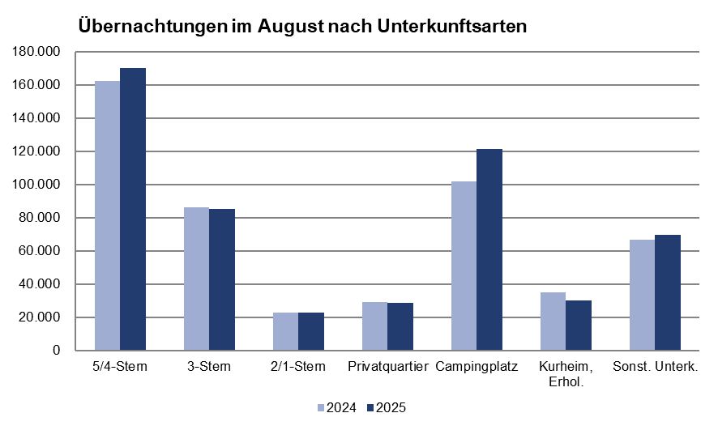
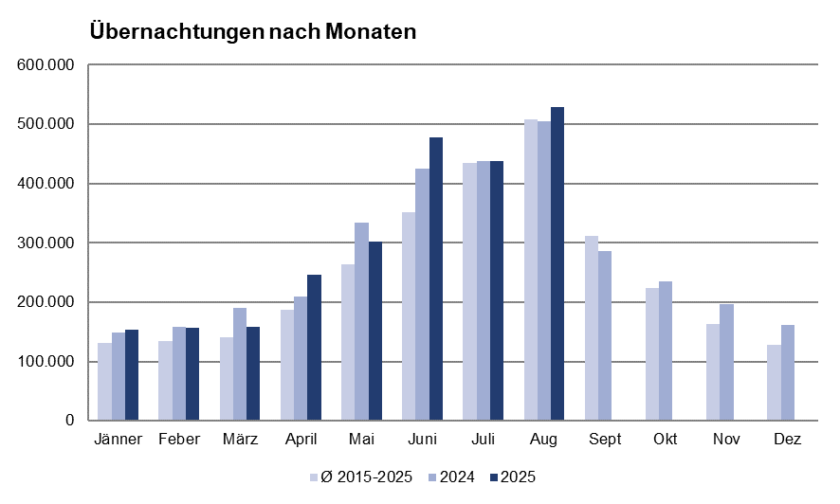

Gem20
Die 20 Gemeinden mit den meisten Übernachtungen
#REF!

Gemeinde | Ankünfte |  |  | Übernachtungen
 | #REF! | #REF! | % | #REF! | #REF! | %

Podersdorf a. See | 30,775 | 30,122 | -2.1% | 98,661 | 97,847 | -0.8%
Lutzmannsburg | 15,403 | 19,627 | 27.4% | 40,220 | 56,173 | 39.7%
Bad Tatzmannsdorf | 9,790 | 9,578 | -2.2% | 45,885 | 43,795 | -4.6%
Rust | 12,118 | 11,684 | -3.6% | 31,004 | 30,860 | -0.5%
Mörbisch a. See | 8,852 | 9,454 | 6.8% | 23,976 | 24,753 | 3.2%
Stegersbach | 8,386 | 8,493 | 1.3% | 22,636 | 23,134 | 2.2%
Illmitz | 6,979 | 7,434 | 6.5% | 23,670 | 22,887 | -3.3%
Parndorf | 11,826 | 11,934 | 0.9% | 17,087 | 16,802 | -1.7%
Pamhagen | 2,368 | 2,772 | 17.1% | 15,708 | 16,202 | 3.1%
Frauenkirchen | 6,291 | 7,063 | 12.3% | 14,462 | 16,020 | 10.8%
Jennersdorf | 5,551 | 5,482 | -1.2% | 14,365 | 14,288 | -0.5%
Eisenstadt | 4,483 | 4,276 | -4.6% | 10,046 | 11,441 | 13.9%
Neusiedl a. See | 4,322 | 4,454 | 3.1% | 11,873 | 11,368 | -4.3%
Andau | 4,845 | 4,764 | -1.7% | 9,752 | 9,985 | 2.4%
Sankt Andrä a. Zicksee | 1,411 | 1,645 | 16.6% | 8,463 | 9,173 | 8.4%
Bad Sauerbrunn | 885 | 828 | -6.4% | 9,408 | 8,013 | -14.8%
Weiden a. See | 2,820 | 3,127 | 10.9% | 7,417 | 7,112 | -4.1%
Jois | 2,700 | 2,582 | -4.4% | 6,963 | 6,923 | -0.6%
Purbach a. Neusiedler See | 2,216 | 2,582 | 16.5% | 5,786 | 6,587 | 13.8%
Oggau a. Neusiedler See | 2,181 | 1,925 | -11.7% | 6,011 | 5,761 | -4.2%

